6 ano
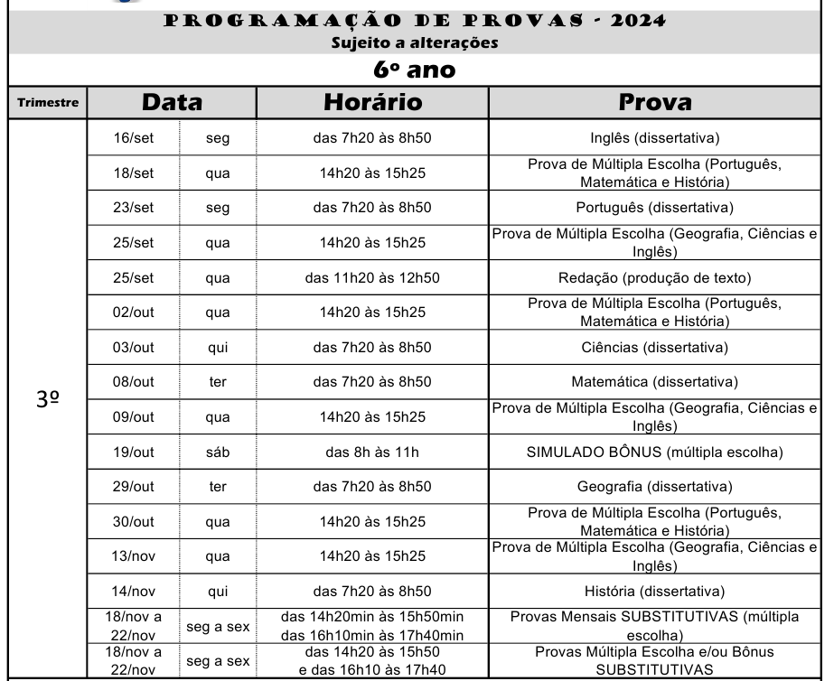

7 ano
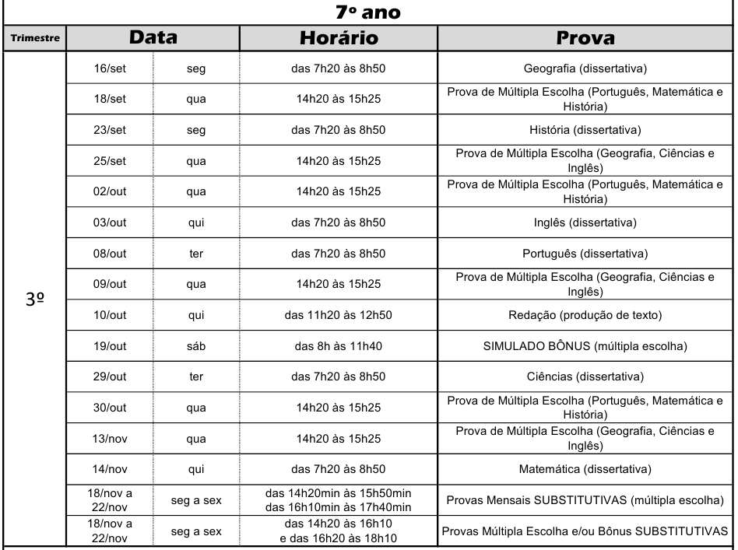

8 ano
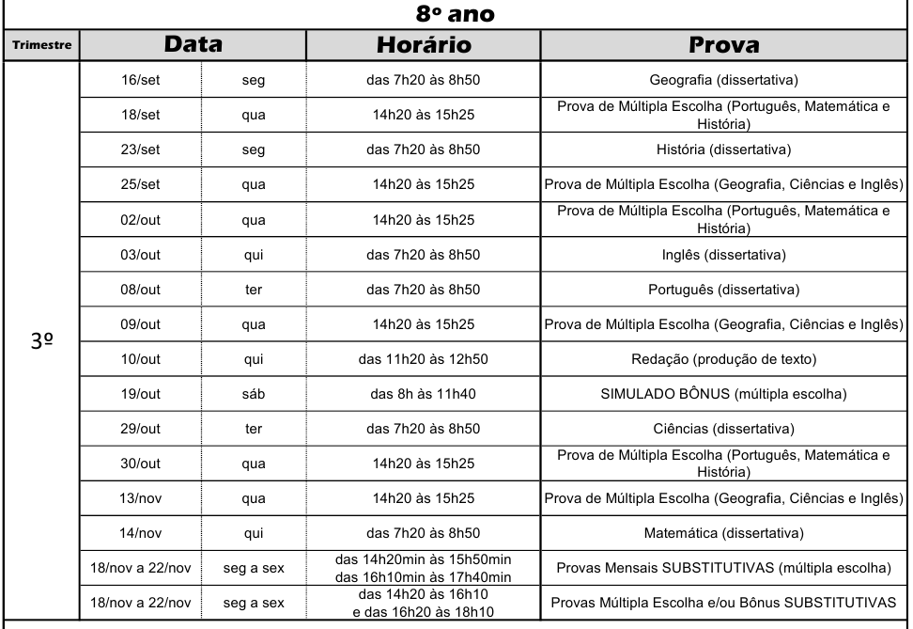

9 ano
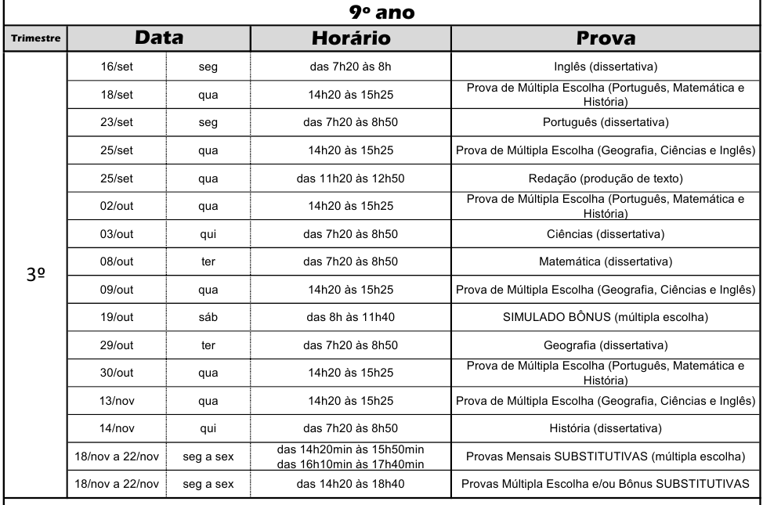

calendário
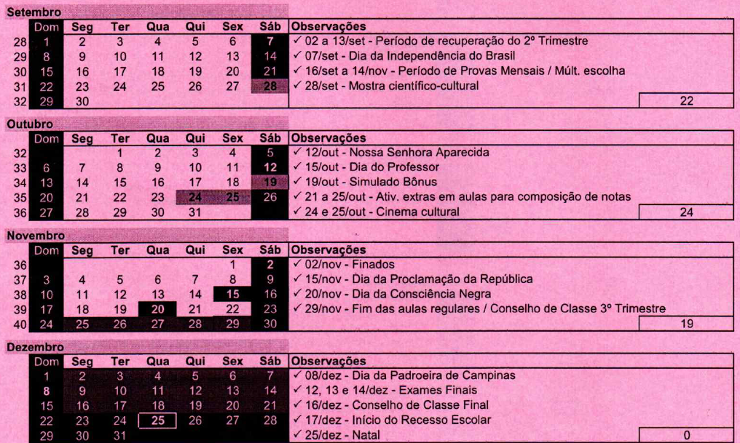
6 | 7 | 8 | 9
2024-09-16 | 2024-09-16 | 2024-09-06 | 2024-09-20
2024-09-30 | 2024-09-30 | 2024-09-13 | 2024-09-27
2024-10-14 | 2024-10-14 | 2024-10-04 | 2024-10-18
2024-10-28 | 2024-10-28 | 2024-10-11 | 2024-10-25
2024-11-11 | 2024-11-11 | 2024-11-01 | 2024-11-22
2024-11-25 | 2024-11-25 | 2024-11-08 | 2024-11-29
2024-12-09 | 2024-12-09 | 2024-12-06
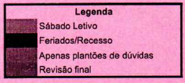

 | Atividade |  | 6 ano | 7 ano | 8 ano | 9 ano
 | Atividade 1 | Pedido | 2024-09-16 | 2024-09-16 | 2024-09-13 | 2024-09-20
 |  | Entrega | 2024-09-30 | 2024-09-30 | 2024-10-04 | 2024-09-27
 | Atividade 2 | Pedido | 2024-09-30 | 2024-09-30 | 2024-10-04 | 2024-09-27
 |  | Entrega | 2024-10-14 | 2024-10-14 | 2024-10-11 | 2024-10-18
 | Atividade 3 | Pedido | 2024-10-14 | 2024-10-14 | 2024-10-11 | 2024-10-18
 |  | Entrega | 2024-10-28 | 2024-10-28 | 2024-11-01 | 2024-10-25
 | Atividade 4 | Pedido | 2024-10-28 | 2024-10-28 | 2024-11-01 | 2024-10-25
 |  | Entrega | 2024-11-11 | 2024-11-11 | 2024-11-08 | 2024-11-22

